破壊靭性試験(付表13)
㈱キグチテクニクス行 見積依頼シート 【破壊靭性試験】
破壊靭性試験 |  |  |  |  | 備考 | 報告様式
項目 | 詳細
試験規格 | ASTM E399 |  | ASTM E1820 |  | その他規格の場合、規格名をご指定ください。 ASTM E399：KIC値（平面ひずみ破壊靭性値） ASTM E1820：JIC値（弾塑性破壊靭性値）
 | Ｐ－Ｖ曲線 |  | フィッティング元データ |  | ９５％傾き直線
-0.00040369565 | 0.080576494 | 0.068307847 | 3.12432 | 0.068307847 | 3.0098391625
-7.3310497E-05 | 0.095184043 | 0.071310773 | 3.2451627 | 0.071310773 | 3.1225981329
-0.00023413659 | 0.091976941 | 0.074654393 | 3.376677 | 0.074654393 | 3.2481500608
-0.00044946265 | 0.08649078 | 0.077751227 | 3.5015628 | 0.077751227 | 3.3644352485
-0.00035119028 | 0.083283417 | 0.080684319 | 3.6194372 | 0.080684319 | 3.4745719732
-0.0002986296 | 0.082379743 | 0.083697781 | 3.7389603 | 0.083697781 | 3.5877265672
-0.00038501419 | 0.081731215 | 0.086841226 | 3.8650291 | 0.086841226 | 3.7057619839
-0.00052751688 | 0.081015632 | 0.09016794 | 3.9979918 | 0.09016794 | 3.8306790966
-0.00046783214 | 0.078138195 | 0.093432762 | 4.1307354 | 0.093432762 | 3.9532721833
-0.00036647875 | 0.08537028 | 0.096801765 | 4.2591805 | 0.096801765 | 4.0797772352
-0.00042741894 | 0.077010982 | 0.1000521 | 4.3876061 | 0.1000521 | 4.2018263394
-0.0004161812 | 0.075937457 | 0.10332145 | 4.5208473 | 0.10332145 | 4.3245894511
-0.00037641954 | 0.081281833 | 0.10624837 | 4.6365533 | 0.10624837 | 4.434494419
-0.00054313114 | 0.069735304 | 0.10953348 | 4.7635012 | 0.10953348 | 4.557849314
-0.00037304344 | 0.081726708 | 0.11274586 | 4.895453 | 0.11274586 | 4.6784732192
-0.00055011536 | 0.074595474 | 0.11584325 | 5.0194798 | 0.11584325 | 4.7947792845
-4.4463901E-05 | 0.10214112 | 0.11952872 | 5.1642137 | 0.11952872 | 4.9331675774
1.6775961E-05 | 0.10519927 | 0.12259656 | 5.2863054 | 0.12259656 | 5.048364049
-8.9433372E-05 | 0.10678364 | 0.1259001 | 5.416172 | 0.1259001 | 5.172410985
-0.00047180295 | 0.076338686 | 0.12904806 | 5.5419784 | 0.12904806 | 5.2906159386
-0.00057265692 | 0.078612819 | 0.1321584 | 5.6688161 | 0.1321584 | 5.4074082725
-0.00061140594 | 0.071466379 | 0.13543136 | 5.7948942 | 0.13543136 | 5.5303069386
-0.00049749319 | 0.076031297 | 0.13853066 | 5.9186506 | 0.13853066 | 5.6466847238
-0.00019671224 | 0.093349449 | 0.14168501 | 6.0451765 | 0.14168501 | 5.76512962
-0.00031958689 | 0.088804871 | 0.14490686 | 6.1760368 | 0.14490686 | 5.8861091209
-0.00025906466 | 0.098512292 | 0.14788581 | 6.290185 | 0.14788581 | 5.9979677998
-0.00028490857 | 0.081689209 | 0.15159629 | 6.4388285 | 0.15159629 | 6.1372952106
-0.00013869171 | 0.096515991 | 0.15448251 | 6.5544906 | 0.15448251 | 6.2456719057
2.4141278E-05 | 0.10352859 | 0.15777777 | 6.6833401 | 0.15777777 | 6.3694079302
4.1195377E-05 | 0.10821906 | 0.16076306 | 6.799798 | 0.16076306 | 6.4815046741
-0.0001434247 | 0.10026591 | 0.16427761 | 6.9432282 | 0.16427761 | 6.6134749722
-3.5893823E-05 | 0.10578838 | 0.16735777 | 7.0661345 | 0.16735777 | 6.7291340562
-0.00010330808 | 0.104346 | 0.17063986 | 7.1938591 | 0.17063986 | 6.852375551
-4.1150815E-05 | 0.099925168 | 0.17372948 | 7.3205252 | 0.17372948 | 6.9683898552
-0.0001338358 | 0.10087413 | 0.17742641 | 7.4674087 | 0.17742641 | 7.1072084676
-5.3845346E-05 | 0.11062908 | 0.18038757 | 7.5853739 | 0.18038757 | 7.2183991372
-0.00015096212 | 0.10215198 | 0.18384269 | 7.7230783 | 0.18384269 | 7.3481378567
-0.000069226 | 0.10260259 | 0.18725935 | 7.8571916 | 0.18725935 | 7.4764324147
0.00015810617 | 0.11661072 | 0.19049811 | 7.9867811 | 0.19049811 | 7.5980468811
-4.882193E-05 | 0.1052257 | 0.19363029 | 8.1136246 | 0.19363029 | 7.7156593004
0.00013840436 | 0.11281471 | 0.19679201 | 8.2344427 | 0.19679201 | 7.8343809379
-0.00020096576 | 0.092263021 | 0.2001489 | 8.3676233 | 0.2001489 | 7.9604311503
-0.00044668434 | 0.09013661 | 0.20326643 | 8.4963741 | 0.20326643 | 8.0774934666
0.00085277262 | 0.17273502 | 0.20669769 | 8.6307487 | 0.20669769 | 8.2063362502
0.0030601951 | 0.31053516 | 0.20947872 | 8.736907 | 0.20947872 | 8.3107630924
0.0052632215 | 0.44579434 | 0.21313846 | 8.8846779 | 0.21313846 | 8.4481852315
0.0070544733 | 0.5397256 | 0.21582824 | 8.9910069 | 0.21582824 | 8.5491856635
0.0088508101 | 0.63432336 | 0.21960478 | 9.138916 | 0.21960478 | 8.6909936076
0.011749463 | 0.77806109 | 0.22308856 | 9.2752228 | 0.22308856 | 8.8218085014
0.013767635 | 0.87797683 | 0.22576445 | 9.3818302 | 0.22576445 | 8.9222873682
...
 | その他 |  |  |  |  | 表1 破壊じん(靱)性試験試験結果（その1）
評価温度 |  |  |  | ℃ | 複数ある場合、すべてご記入ください。 | 試験片識別 |  |  | 材質 |  | 形状コード |  |  | 試験温度 |  |  | 試験湿度 |  | 試験片寸法(mm) |  |  |  |  |  | 試験力 |  |  |  |  |  | 破壊靱性値
評価本数 |  |  |  |  | 各温度毎に試験本数をご記入ください。 |  |  |  |  |  |  |  |  |  |  |  |  |  | 幅 |  | 厚さ |  | 初期き裂長さ |  | PQ |  | Pmax |  | Pmax/PQ |  | KQ |  | KIC
試験片形状 | C(T)試験片 |  | DC(T)試験片 |  | 試験片形状をご指定ください。指定が無い場合、弊社推奨の形状といたします。 |  |  |  |  |  |  |  |  | （℃） |  |  | （%） |  | W |  | B |  | an |  | (ｋN) |  | (ｋN) |  |  |  | （MPa･m1/2） |  | （MPa･m1/2）
 | SE(B)試験片 |  |  |  |  | X |  |  | アルミ |  | C(T)(-) |  |  | 20 |  |  | 51 |  | 60.95 |  | 30.51 |  | 28.4 |  | 28.8 |  | 31.0 |  | 1.08 |  | 37.9 |  | 37.9
 | 指定形状 |  | 弊社推奨形状 |  |  | X1 |  |  | アルミ |  | C(T)(-) |  |  | 20 |  |  | 50 |  | 60.98 |  | 30.51 |  | 28.4 |  | 35.5 |  | 37.5 |  | 1.06 |  | 45.1 |  | 45.1
特殊要求事項 |  |  |  |  | 基本的には規格で報告義務がある内容は報告いたします。特別なご要求があればご記入ください。 | 表2 破壊じん(靱)性試験試験結果（その2）
 |  |  |  |  |  | 試験片情報 |  |  |  |  |  | 疲労予き裂導入条件 |  |  |  |  |  |  |  |  |  |  |  |  |  | 疲労き裂長さ測定結果
材料スペック | 材質(鋼種)： |  |  |  | 試験結果を判定するために必要な情報となりますのでご教示ください。予想される破壊靭性値が分かる場合、試験片形状の参考となります。参考となる情報がありましたら以下にご記入ください。 | 試験片識別 |  | ヤング率 |  | σys |  | 亀裂導入 | 周波数 |  |  | 応力比 |  | Pmax |  | Pfmax |  | Kmax | Kfmax | DKI |  | a |  | a1 | a2 | a3 |  | a4 |  | a5
 | 温度： | RT | ＿＿℃ | ＿＿℃
 | 0.2%耐力： |  |  |  |  |  |  | (GPa) |  | (MPa) |  | （Cycle） | （Hz） |  |  | R |  | (ｋN) |  | (ｋN) |  | （MPa･m1/2） | （MPa･m1/2） | （MPa･m1/2） |  | (mm) |  | (mm) | (mm) | (mm) |  | (mm) |  | (mm)
 | 引張強度： |  |  |  |  | X |  | 73 |  | 423 |  | 56352 | 15 |  |  | 0.1 |  | 14.0 |  | 11.2 |  | 16.3 | 14.7 | 13.2 |  | 31.00 |  | 31.23 | 30.85 | 30.91 |  | 29.51 |  | 29.73
 | 弾性率： |  |  |  |  | X1 |  | 73 |  | 434 |  | 84701 | 12 |  |  | 0.1 |  | 11.9 |  | 9.6 |  | 13.8 | 12.2 | 10.9 |  | 30.34 |  | 30.35 | 30.45 | 30.22 |  | 29.82 |  | 29.33

シートへの記載が終わりましたら、以下申請フォームより資料を添付し必要事項のご入力をお願いします。 |  |  |  |  |  | 【備考】
▼見積受付フォーム |  |  |  |  |  | 有効なKIC値の判定は以下で行った。
https://kiguchitech.co.jp/order/quoteform/ |  |  |  |  |  |  | 疲労き裂長さ |  |  |  |  |  |  |  | 疲労予き裂の導入
試験片形状 ※ 試験片を支給いただく場合、指定形状の場合、添付をお願いいたします。 |  |  |  |  |  |  | 0.45≦a/W≦0.55 |  |  |  |  |  |  |  | -1≦R≦0.1
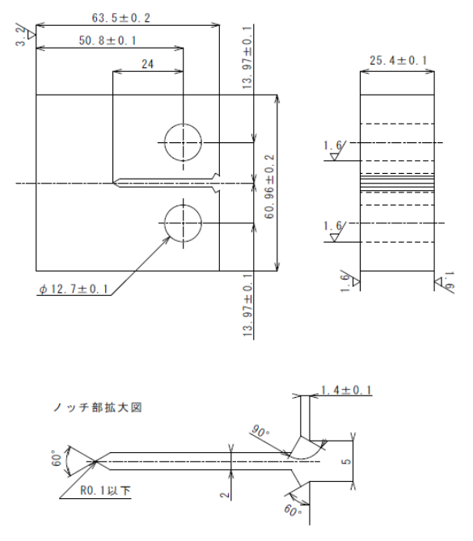 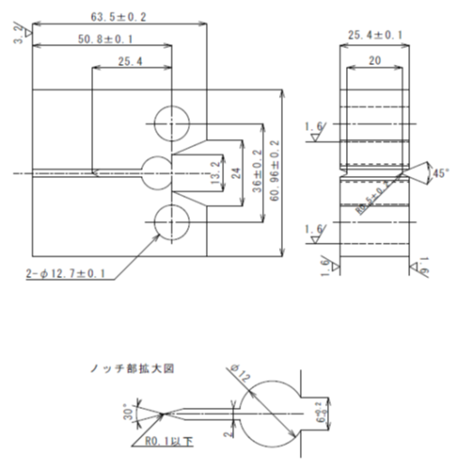 |  |  |  |  |  |  | a1～a3の差≦0.10a |  |  |  |  |  |  |  | Kmax≦0.8KQ
 |  |  |  |  |  |  | ※A≧1.3mmまたは0.025W |  |  |  |  |  |  |  | Kfmax≦0.6KQ
 |  |  |  |  |  |  | aとa4,a5の差≦0.15a |  |  |  |  |  |  |  | Kmax/E≦0.0003
 |  |  |  |  |  |  | a4とa5の差≦0.10a |  |  |  |  |  |  |  | 破壊試験
 |  |  |  |  |  |  | ※：疲労予き裂(A)＝疲労き裂－機械加工 |  |  |  |  |  |  |  | 負荷速度 0.55～2.75 MPa･m1/2/ｓ
 |  |  |  |  |  |  | によるき裂発生用切欠き である。 |  |  |  |  |  |  |  | Pmax/PQ≦1.10 |  |  |  |  |  |  |  |  |  |  |  |  |  |  |  |  |  |  |  | 図１ 開口変位曲線
 |  |  |  |  |  |  |  |  |  |  |  |  |  |  | 2.5(KQ/σys)2≦W-a

ASTM E399 推奨形状
ASTM E1820 推奨形状

